1.과제계획서
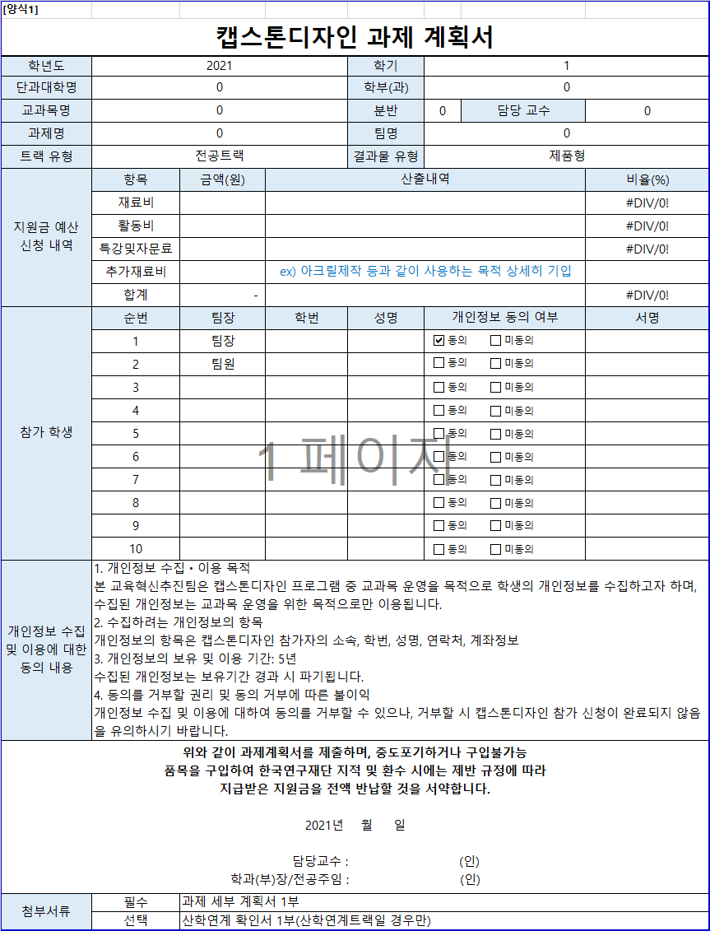
[양식1]
캡스톤디자인 과제 계획서
학년도 | 2021 |  |  | 학기 | 1
자동입력
단과대학명 | 융합공과대학 |  |  | 학부(과) | 컴퓨터과학과
교과목명 | 캡스톤디자인 |  |  | 분반 | 2 | 담당 교수 | 백윤철 교수님
과제명 | Voice Cloning |  |  | 팀명 | 너목들팀
직접입력
트랙 유형 | 전공트랙 |  |  | 결과물 유형 | 소프트웨어형
자동입력
지원금 예산 신청 내역 | 항목 | 금액(원) | 산출내역 |  |  |  | 비율(%)
 | 재료비 | 50,000 | 문헌구입비 |  |  |  | 70.42%
 | 활동비 | 21,000 | 식사, 다과 |  |  |  | 29.58%
 | 특강및자문료 | - |  |  |  |  | 0.00%
 | 추가재료비 | -
작성방법
 | 합계 | 71,000 |  |  |  |  | 100.00%
참가 학생 | 순번 | 팀장 | 학번 | 성명 | 개인정보 동의 여부 |  | 서명
 | 1 | 팀장 | 201411087 | 길민호
 | 2 | 팀원 | 201810991 | 장희진
 | 3 | 팀원 | 201511049 | 이현구
 | 4 | 팀원 | 201811007 | 허승연
 | 5 | 팀원 | 201511056 | 전예진
 | 6
 | 7
 | 8 |  |  |  |  |  |  | x
 | 9
 | 10
필수작성
개인정보 수집 및 이용에 대한 동의 내용 | 1. 개인정보 수집ㆍ이용 목적 본 교육혁신추진팀은 캡스톤디자인 프로그램 중 교과목 운영을 목적으로 학생의 개인정보를 수집하고자 하며, 수집된 개인정보는 교과목 운영을 위한 목적으로만 이용됩니다. 2. 수집하려는 개인정보의 항목 개인정보의 항목은 캡스톤디자인 참가자의 소속, 학번, 성명, 연락처, 계좌정보 3. 개인정보의 보유 및 이용 기간: 5년 수집된 개인정보는 보유기간 경과 시 파기됩니다. 4. 동의를 거부할 권리 및 동의 거부에 따른 불이익 개인정보 수집 및 이용에 대하여 동의를 거부할 수 있으나, 거부할 시 캡스톤디자인 참가 신청이 완료되지 않음을 유의하시기 바랍니다.
위와 같이 과제계획서를 제출하며, 중도포기하거나 구입불가능 품목을 구입하여 한국연구재단 지적 및 환수 시에는 제반 규정에 따라 지급받은 지원금을 전액 반납할 것을 서약합니다. 2021년 월 일 담당교수 : 백윤철 교수님 (인) 학과(부)장/전공주임 : 강상욱 교수님 (인)
첨부서류 | 필수 | 과제 세부 계획서 1부
 | 선택 | 산학연계 확인서 1부(산학연계트랙일 경우만)

2.과제세부계획서
[양식2]
캡스톤디자인 과제 세부 계획서
학년도 | 2021 | 학기 | 1
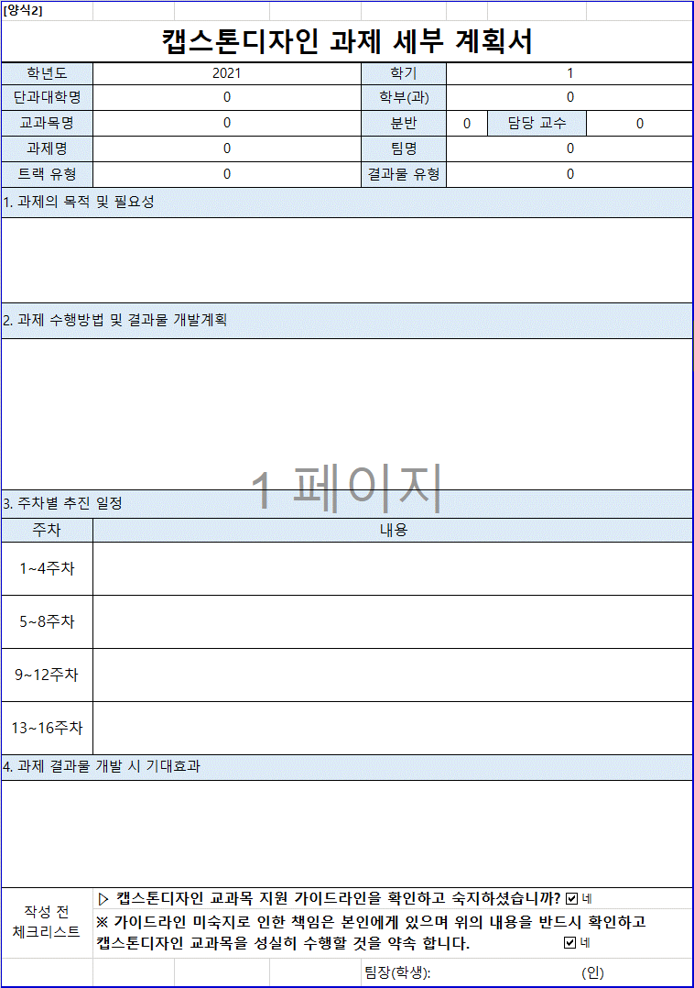
단과대학명 | 융합공과대학 | 학부(과) | 컴퓨터과학과
자동입력
교과목명 | 캡스톤디자인 | 분반 | 2 | 담당 교수 | 백윤철 교수님
과제명 | Voice Cloning | 팀명 | 너목들팀
트랙 유형 | 전공트랙 | 결과물 유형 | 소프트웨어형
직접입력
1. 과제의 목적 및 필요성
음성은 사람 간의 가장 자연스러운 의사소통 방식이다. 음성 인식 기술은 이미 스카트폰, 자동차, 콜센터 등 현재 우 리 생활의 많은 부분에 녹아들어서 서비스화되고 있다. 또한 딥러닝 기술의 발달, 음성 인식 기술에 대한 유저의 인 식 및 행동 변화로 인해 음성 AI 시장이 떠오르고 있다. 본 프로젝트에서는 이러한 딥러닝 음성 합성을 이용하여, 데 이터를 기반으로 고인의 목소리를 구현하거나, 책을 읽어주는 등의 서비스를 다룬다.

2. 과제 수행방법 및 결과물 개발계획
공개 데이터 또는 직접 수집을 통해 음성 데이터를 수집하고, 논문을 기반으로 딥러닝 네트워크를 구현. api를 활용 하여 수집한 음성 데이터를 전처리를 하고 오픈소스 tts와 보코더를 이용하여 음성합성을 수행한다. 음성이 더 자연 스럽게 합성되도록 구현된 네트워크의 파라미터를 수정한다. 서버를 통해 구현된 네트워크를 서비스하고, 프론트와 연결(어플리케이션)하여 최종 과제를 마무리한다.

3. 주차별 추진 일정
주차 | 내용
1~4주차 | 음성합성, 음성인식 등 음성 관련 과제 수행을 위한 사전지식 학습
필수작성
5~8주차 | 프로젝트 분석 및 설계
9~12주차 | 개발 및 구현
13~16주차 | 프로젝트 보완 및 보고서 작성
4. 과제 결과물 개발 시 기대효과
음성합성 기술들을 통해 모델 간의 차별화된 기법과 특징들을 파악하여 딥러닝 및 음성합성의 원리에 대해 공부하고 음성 신호 데이터를 모델에 이용하여 더 효과적으로 학습하는 방법을 탐구한다. 음성합성에 중요한 요소인 속도와 음질을 모두 만족시킬 수 있는 방법을 연구하고 나아가 이러한 모델과 지식을 바탕으로 앱을 제작한다. 음성 챗봇과 연계하여 스마트폰 이용에 익숙치 않은 고연령 세대나 사용이 불편한 장애인들도 편리하게 이용할 수 있다. 또한 유명인, 지인 등 자신이 익숙한 목소리를 들으며 친근감과 편안함을 느낄 수 있다.

작성 전 체크리스트 | ▷ 캡스톤디자인 교과목 지원 가이드라인을 확인하고 숙지하셨습니까?
 | ※ 가이드라인 미숙지로 인한 책임은 본인에게 있으며 위의 내용을 반드시 확인하고 캡스톤디자인 교과목을 성실히 수행할 것을 약속 합니다.
 |  | 팀장(학생): (인) |  | 길민호

3.산학연계확인서
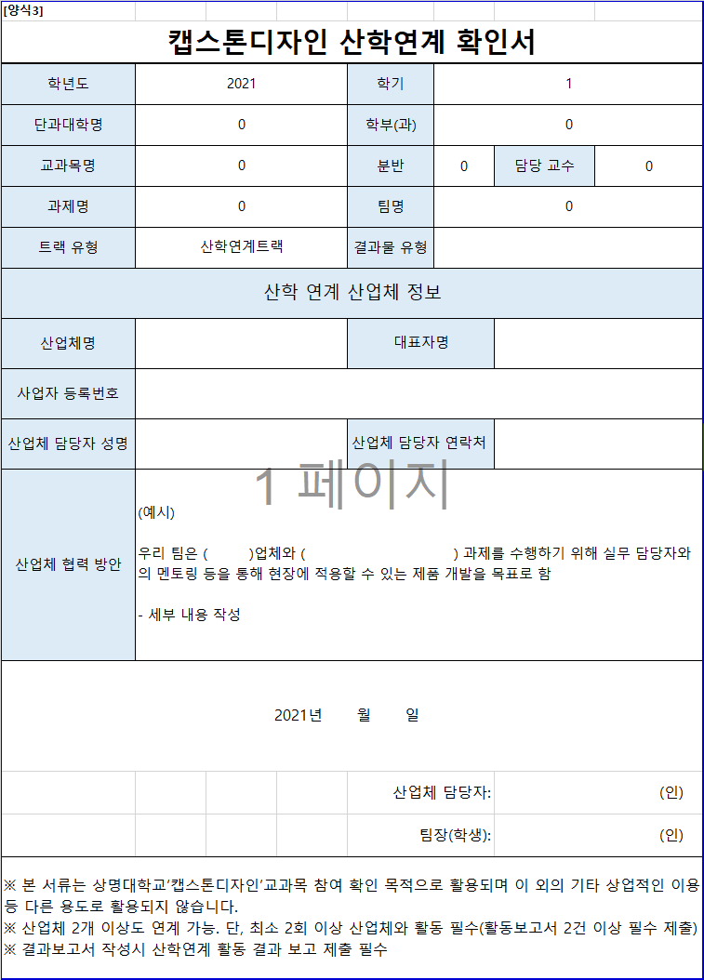
자동입력
[양식3]
캡스톤디자인 산학연계 확인서
학년도 | 2021 | 학기 | 1
단과대학명 | 융합공과대학 | 학부(과) | 컴퓨터과학과
직접입력
교과목명 | 캡스톤디자인 | 분반 | 2 | 담당 교수 | 백윤철 교수님
과제명 | Voice Cloning | 팀명 | 너목들팀
트랙 유형 | 산학연계트랙 | 결과물 유형
산학 연계 산업체 정보
산업체명 |  | 대표자명
작성방법
사업자 등록번호
산업체 담당자 성명 |  | 산업체 담당자 연락처
필수작성
산업체 협력 방안 | (예시) 우리 팀은 ( )업체와 ( ) 과제를 수행하기 위해 실무 담당자와의 멘토링 등을 통해 현장에 적용할 수 있는 제품 개발을 목표로 함 - 세부 내용 작성
2021년 월 일
 |  | 산업체 담당자: |  | (인)
 |  | 팀장(학생): |  | (인)
※ 본 서류는 상명대학교‘캡스톤디자인’교과목 참여 확인 목적으로 활용되며 이 외의 기타 상업적인 이용 등 다른 용도로 활용되지 않습니다. ※ 산업체 2개 이상도 연계 가능. 단, 최소 2회 이상 산업체와 활동 필수(활동보고서 2건 이상 필수 제출) ※ 결과보고서 작성시 산학연계 활동 결과 보고 제출 필수

4.지원금 정산서
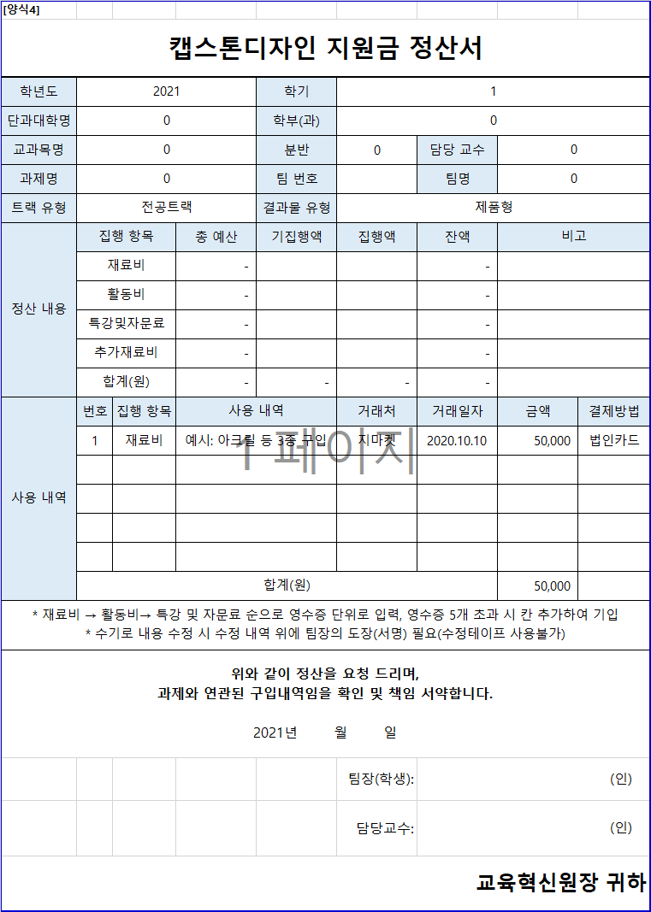
자동입력
[양식4]
캡스톤디자인 지원금 정산서
학년도 | 2021 |  |  | 학기 | 1
단과대학명 | 융합공과대학 |  |  | 학부(과) | 컴퓨터과학과
교과목명 | 캡스톤디자인 |  |  | 분반 | 2 | 담당 교수 | 백윤철 교수님
과제명 | Voice Cloning |  |  | 팀 번호 |  | 팀명 | 너목들팀
자동입력
트랙 유형 | 전공트랙 |  |  | 결과물 유형 | 소프트웨어형
직접입력
정산 내용 | 집행 항목 |  | 총 예산 | 기집행액 | 집행액 | 잔액 | 비고
 | 재료비 |  | 50,000 |  |  | 50,000
작성방법
 | 활동비 |  | 21,000 |  |  | 21,000
직접입력
 | 특강및자문료 |  | - |  |  | -
 | 추가재료비 |  | - |  |  | -
 | 합계(원) |  | 71,000 | - | - | 71,000
사용 내역 | 번호 | 집행 항목 | 사용 내역 |  | 거래처 | 거래일자 | 금액 | 결제방법
 | 1 | 재료비 | 예시: 아크릴 등 3종 구입 |  | 지마켓 | 2020.10.10 | 50,000 | 법인카드

필수작성
 | 합계(원) |  |  |  |  |  | 50,000
* 재료비 → 활동비→ 특강 및 자문료 순으로 영수증 단위로 입력, 영수증 5개 초과 시 칸 추가하여 기입 * 수기로 내용 수정 시 수정 내역 위에 팀장의 도장(서명) 필요(수정테이프 사용불가)
위와 같이 정산을 요청 드리며, 과제와 연관된 구입내역임을 확인 및 책임 서약합니다. 2021년 월 일
 |  |  |  |  | 팀장(학생): | (인)
 |  |  |  |  | 담당교수: | (인)
교육혁신원장 귀하

5.재료비 지출 내역서
자동입력
[양식5]
캡스톤디자인 재료비 지출 내역서
학년도 | 2021 | 학기 | 1
단과대학명 | 융합공과대학 | 학부(과) | 컴퓨터과학과
교과목명 | 캡스톤디자인 | 분반 | 2 | 담당 교수 | 백윤철 교수님
과제명 | Voice Cloning | 팀명 | 너목들팀
현금(계좌이체, 무통장 입금) 지출 시 학교 사업자등록번호로 현금영수증(사업자지출증빙) 발행
사업자등록번호: 102-82-01669
트랙 유형 | 전공트랙 | 결과물 유형 | 소프트웨어형
작성방법
목업 작업을 위한 합판
영수증 첨부 | 영수증 or 세금계산서 부착 |  |  |  |  | 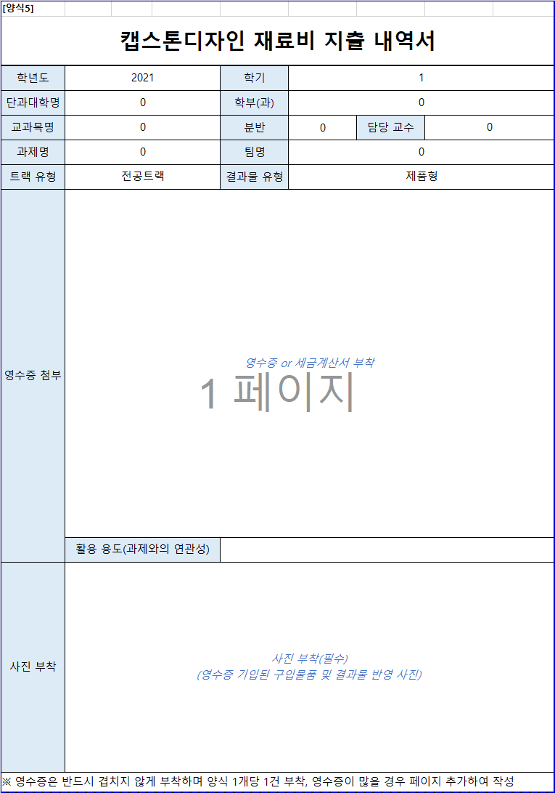 | 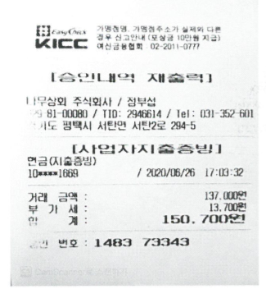 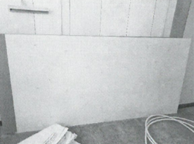 |  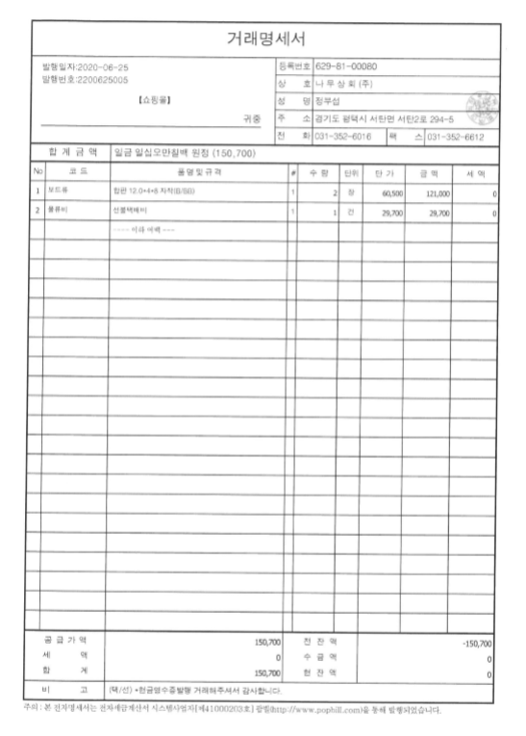
 | 활용 용도(과제와의 연관성)
사진 부착 | 사진 부착(필수) (영수증 기입된 구입물품 및 결과물 반영 사진)
※ 영수증은 반드시 겹치지 않게 부착하며 양식 1개당 1건 부착, 영수증이 많을 경우 페이지 추가하여 작성
거래명세서(견적서) 부착

6.문헌기부채납신청서
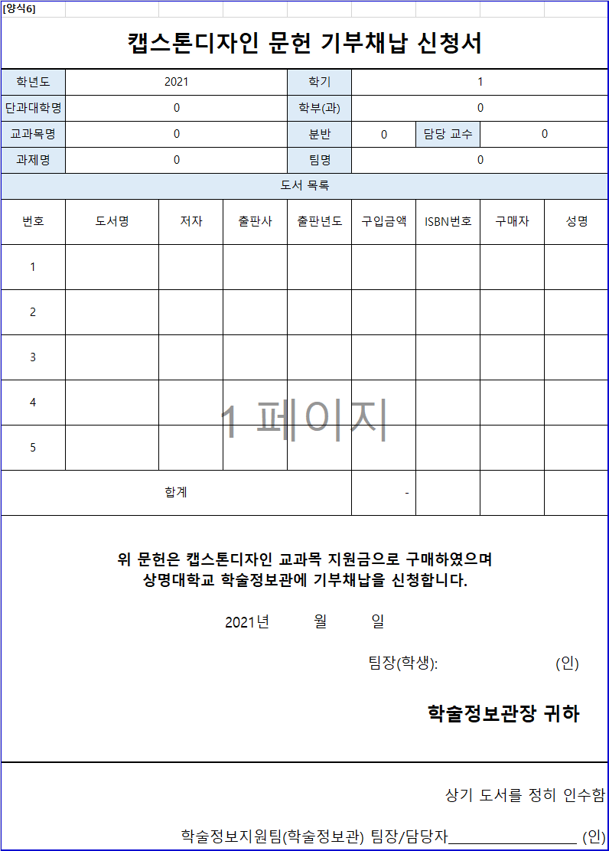
자동입력
[양식6]
캡스톤디자인 문헌 기부채납 신청서
학년도 | 2021 |  |  | 학기 | 1
단과대학명 | 융합공과대학 |  |  | 학부(과) | 컴퓨터과학과
직접입력
교과목명 | 캡스톤디자인 |  |  | 분반 | 2 | 담당 교수 | 백윤철 교수님
과제명 | Voice Cloning |  |  | 팀명 | 너목들팀
도서 목록
번호 | 도서명 | 저자 | 출판사 | 출판년도 | 구입금액 | ISBN번호 | 구매자 | 성명
작성방법
1
2
3
4
과제 완료 후 신청서와 함께 구입한 도서를 학술정보관에 제출(기부) 후 학술정보지원팀의 팀장 혹은 담당자의 확인을 받아 증빙서류로 제출
5
필수작성
합계 |  |  |  |  | -
위 문헌은 캡스톤디자인 교과목 지원금으로 구매하였으며 상명대학교 학술정보관에 기부채납을 신청합니다. 2021년 월 일 팀장(학생): (인) 학술정보관장 귀하
상기 도서를 정히 인수함 학술정보지원팀(학술정보관) 팀장/담당자 (인)

7.활동보고서
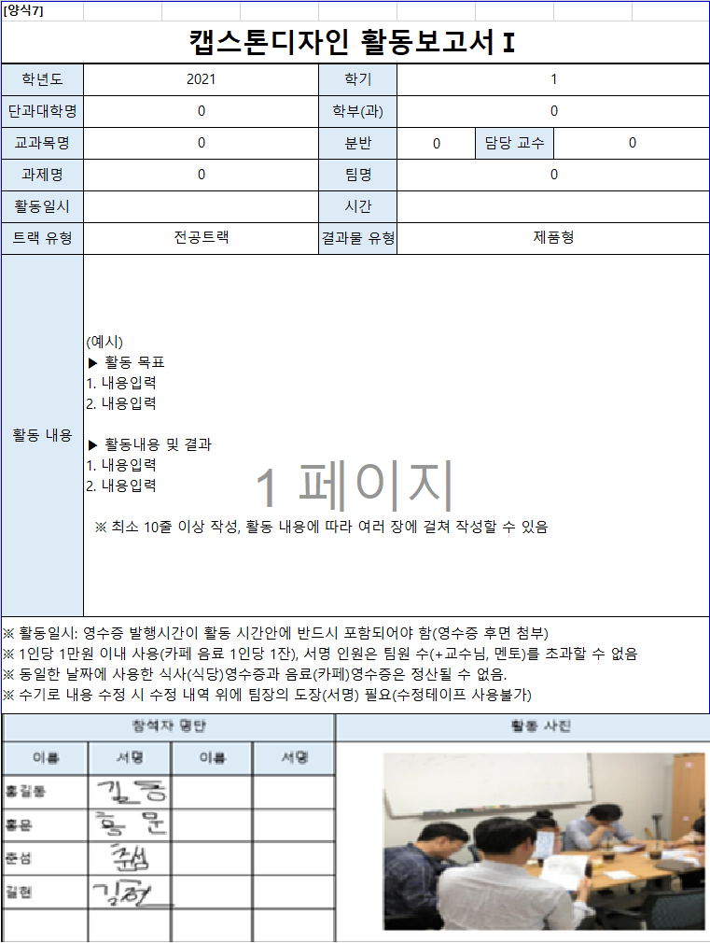
[양식7]
캡스톤디자인 활동보고서Ⅰ
학년도 | 2021 |  |  | 학기 | 1
자동입력
단과대학명 | 융합공과대학 |  |  | 학부(과) | 컴퓨터과학과
교과목명 | 캡스톤디자인 |  |  | 분반 | 2 | 담당 교수 | 백윤철 교수님
과제명 | Voice Cloning |  |  | 팀명 | 너목들팀
활동일시 |  |  |  | 시간
직접입력
트랙 유형 | 전공트랙 |  |  | 결과물 유형 | 소프트웨어형
작성방법
필수작성
활동 내용 | (예시) ▶ 활동 목표 1. 내용입력 2. 내용입력 ▶ 활동내용 및 결과 1. 내용입력 2. 내용입력 ※ 최소 10줄 이상 작성, 활동 내용에 따라 여러 장에 걸쳐 작성할 수 있음
※ 활동일시: 영수증 발행시간이 활동 시간안에 반드시 포함되어야 함(영수증 후면 첨부) ※ 1인당 1만원 이내 사용(카페 음료 1인당 1잔), 서명 인원은 팀원 수(+교수님, 멘토)를 초과할 수 없음 ※ 동일한 날짜에 사용한 식사(식당)영수증과 음료(카페)영수증은 정산될 수 없음. ※ 수기로 내용 수정 시 수정 내역 위에 팀장의 도장(서명) 필요(수정테이프 사용불가)
참석자 명단 |  |  |  | 활동 사진
이름 | 서명 | 이름 | 서명 | 사진 부착(필수) (회의/활동하는 모습을 참여인원이 모두 보이게 촬영) (단순 식사, 음료 사진×)

[양식7-1]
캡스톤디자인 활동보고서Ⅱ
활동보고서 영수증 부착

8.특별강의,자문확인서
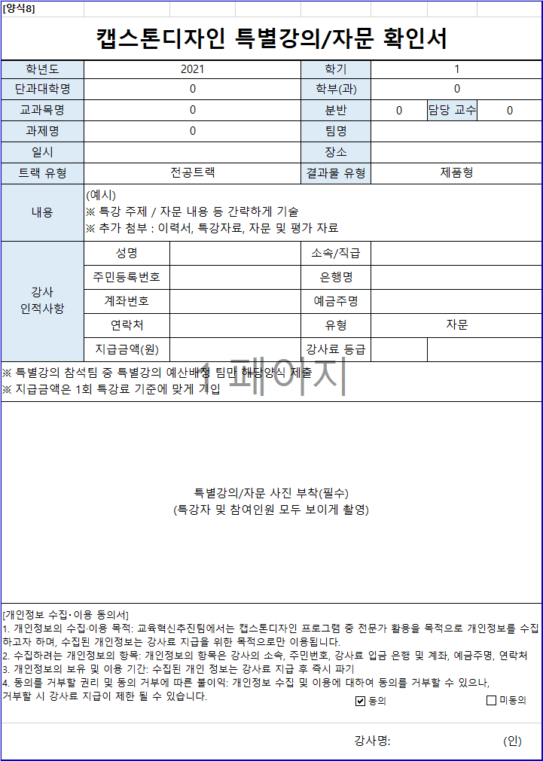
자동입력
[양식8]
캡스톤디자인 특별강의/자문 확인서
학년도 | 2021 | 학기 | 1
단과대학명 | 융합공과대학 | 학부(과) | 컴퓨터과학과
교과목명 | 캡스톤디자인 | 분반 | 2 | 담당 교수 | 백윤철 교수님
과제명 | Voice Cloning | 팀명
직접입력
일시 |  | 장소
트랙 유형 | 전공트랙 | 결과물 유형 | 소프트웨어형
내용 | (예시) ※ 특강 주제 / 자문 내용 등 간략하게 기술 ※ 추가 첨부 : 이력서, 특강자료, 자문 및 평가 자료
강사 인적사항 | 성명 | 소속/직급
작성방법
 | 주민등록번호 | 은행명
사진 필수 첨부
 | 계좌번호 | 예금주명
 | 연락처 | 유형
 | 지급금액(원) | 강사료 등급
※ 특별강의 참석팀 중 특별강의 예산배정 팀만 해당양식 제출 ※ 지급금액은 1회 특강료 기준에 맞게 기입
필수작성
특별강의/자문 사진 부착(필수) (특강자 및 참여인원 모두 보이게 촬영)
[개인정보 수집‧이용 동의서] 1. 개인정보의 수집·이용 목적: 교육혁신추진팀에서는 캡스톤디자인 프로그램 중 전문가 활용을 목적으로 개인정보를 수집하고자 하며, 수집된 개인정보는 강사료 지급을 위한 목적으로만 이용됩니다. 2. 수집하려는 개인정보의 항목: 개인정보의 항목은 강사의 소속, 주민번호, 강사료 입금 은행 및 계좌, 예금주명, 연락처 3. 개인정보의 보유 및 이용 기간: 수집된 개인 정보는 강사료 지급 후 즉시 파기 4. 동의를 거부할 권리 및 동의 거부에 따른 불이익: 개인정보 수집 및 이용에 대하여 동의를 거부할 수 있으나, 거부할 시 강사료 지급이 제한 될 수 있습니다.
강사명: (인)

10.결과보고서
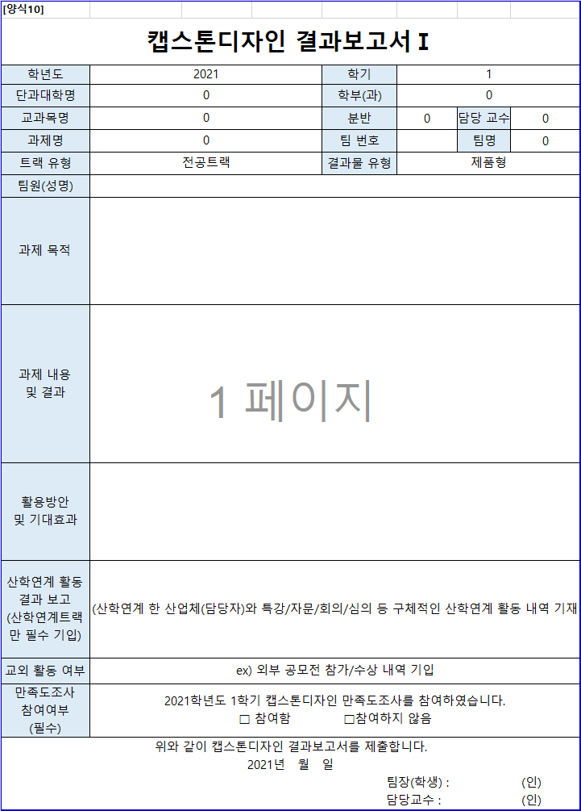
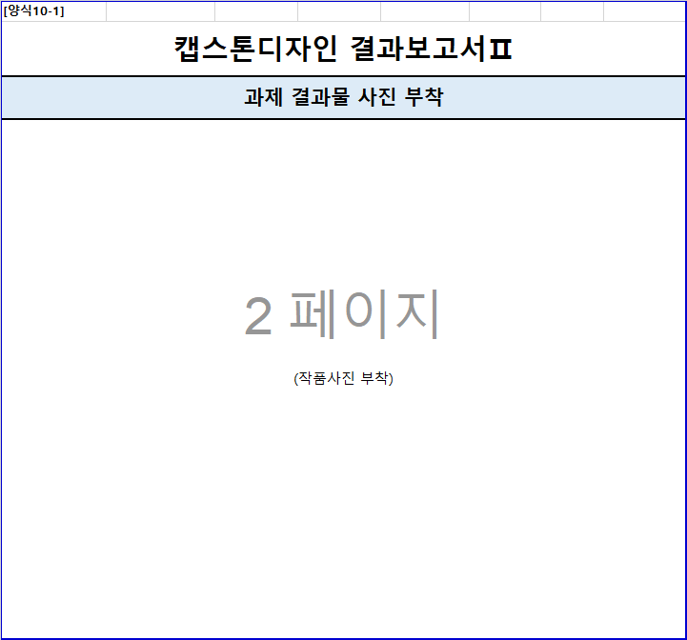
[양식10]
캡스톤디자인 결과보고서Ⅰ
학년도 | 2021 | 학기 | 1
자동입력
단과대학명 | 융합공과대학 | 학부(과) | 컴퓨터과학과
교과목명 | 캡스톤디자인 | 분반 | 2 | 담당 교수 | 백윤철 교수님


과제명 | Voice Cloning | 팀 번호 |  | 팀명 | 너목들팀
트랙 유형 | 전공트랙 | 결과물 유형 | 소프트웨어형
직접입력
팀원(성명)
작성방법
과제 목적
과제 내용 및 결과
활용방안 및 기대효과
산학연계 활동 결과 보고 (산학연계트랙만 필수 기입) | 산학연계 한 산업체(담당자)와 특강/자문/회의/심의 등 구체적인 산학연계 활동 내역 기재
필수작성
교외 활동 여부 | ex) 외부 공모전 참가/수상 내역 기입
만족도조사 참여여부 (필수) | 2021학년도 1학기 캡스톤디자인 만족도조사를 참여하였습니다. □ 참여함 □참여하지 않음
필수작성
위와 같이 캡스톤디자인 결과보고서를 제출합니다. 2021년 월 일 팀장(학생) : (인) 담당교수 : (인)
[양식10-1]
캡스톤디자인 결과보고서Ⅱ
과제 결과물 사진 부착
(작품사진 부착)

특강 및 자문료 지급 기준
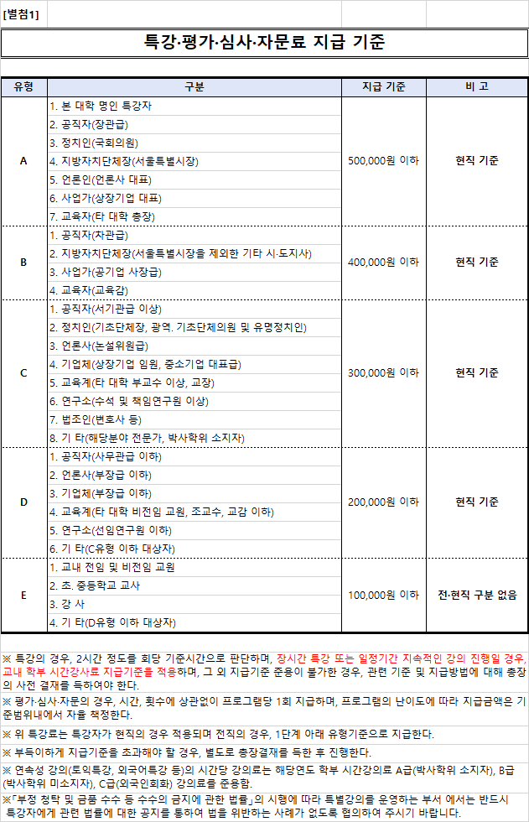

사업자등록증
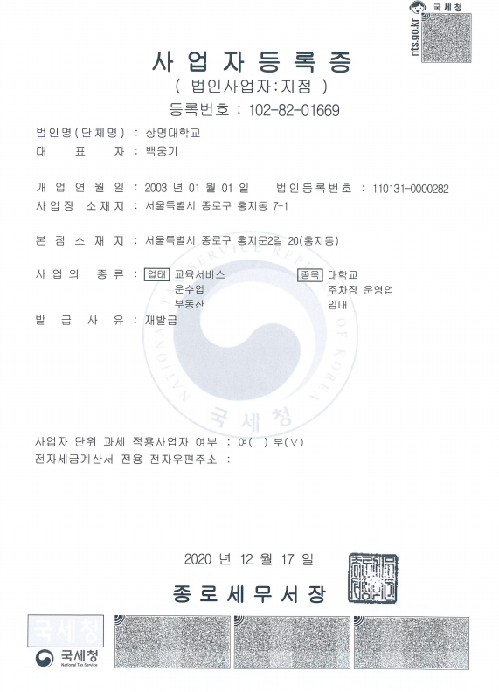
[별첨2]

